cluster1
Column1 | X | Y | i | A1(2,10) | A3(8,4) | A7(1,2) | Type | C1_MEAN | C2_MEAN | C3_MEAN
A1 | 2 | 10 | A1 | 0 | 8.4852813742 | 8.0622577483 | C1 | X | X | X
A2 | 2 | 5 | A2 | 5 | 6.0827625303 | 3.1622776602 | C3 | 3.6666666667 | 7 | 1.5
A3 | 8 | 4 | A3 | 8.4852813742 | 0 | 7.2801098893 | C2
A4 | 5 | 8 | A4 | 3.6055512755 | 5 | 7.2111025509 | C1 | Y | Y | Y
A5 | 7 | 5 | A5 | 7.0710678119 | 1.4142135624 | 6.7082039325 | C2 | 9 | 4.3333333333 | 3.5
A6 | 6 | 4 | A6 | 7.2111025509 | 2 | 5.3851648071 | C2
A7 | 1 | 2 | A7 | 8.0622577483 | 7.2801098893 | 0 | C3
A8 | 4 | 9 | A8 | 2.2360679775 | 6.4031242374 | 7.6157731059 | C1

 |  |  | i | C1_MEAN | C2_MEAN | C3_MEAN | Type
 |  |  | A1 | 1.9436506316 | 7.5571893658 | 6.5192024052 | C1
 |  |  | A2 | 4.3333333333 | 5.0442486501 | 1.5811388301 | C3
 |  |  | A3 | 6.6164777471 | 1.0540925534 | 6.5192024052 | C2 | No Change
 |  |  | A4 | 1.6666666667 | 4.1766546954 | 5.7008771255 | C1
 |  |  | A5 | 5.2068331173 | 0.66666666667 | 5.7008771255 | C2
 |  |  | A6 | 5.5176484524 | 1.0540925534 | 4.5276925691 | C2
 |  |  | A7 | 7.4907350181 | 6.4377359719 | 1.5811388301 | C3
 |  |  | A8 | 0.33333333333 | 5.5477723257 | 6.0415229868 | C1

classifaction
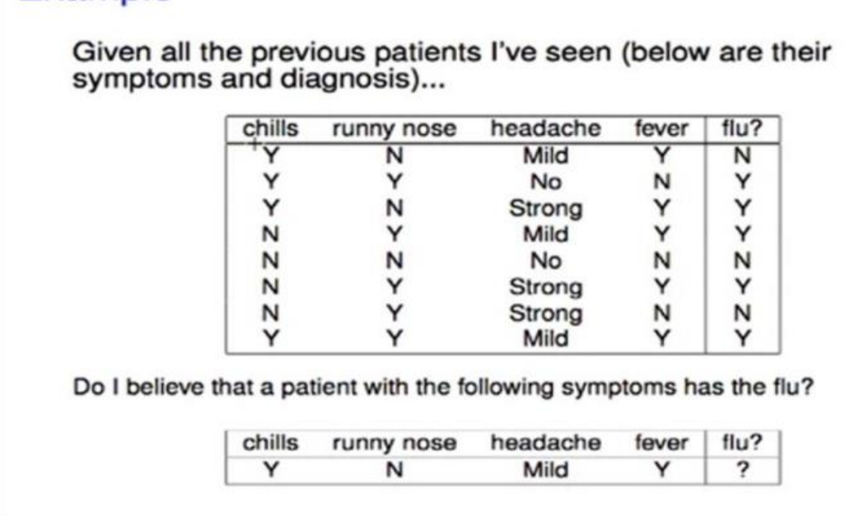
 | p(YES ) | P(NO)
 | 0.60 | 0.38

 | P (CHILLS=YES | FLU=YES) | P (CHILLS=YES | FLU=NO)
 | 0.60 | 0.33

 | P (RUNNY NOSE=NO | FLU=YES) | P (RUNNY NOSE=NO | FLU=NO)
 | 0.20 | 0.67

 | P(HEADACHE=MILD |FLU=YES) | P(HEADACHE=MILD |FLU=NO)
 | 0.40 | 0.33

 | P(FEVER=YES | FLU=YES | P(FEVER=YES | FLU=NO
 | 0.80 | 0.33

Y | P(X | FLU=YES) P(FLU=YES) | P(X | FLU=NO) P(FLU=NO)
 | 0.02304 | 0.0092592592593

cluster2
SUBJECT | A | B | i | 1(1,1) | 7(3.5,4.5) | 6(5,7) | TYPE |  | 1_MEAN | 2_MEAN | 3_MEAN
1 | 1 | 1 | 1 | 0 | 4.3011626335 | 7.2111025509 | 1 |  | X | X | X
2 | 1.5 | 2 | 2 | 1.1180339887 | 3.2015621187 | 6.1032778079 | 1 |  | 1.25 | 3.625 | 5
3 | 3 | 4 | 3 | 3.6055512755 | 0.70710678119 | 3.6055512755 | 2
4 | 5 | 7 | 4 | 7.2111025509 | 2.9154759474 | 0 | 3 |  | Y | Y | Y
5 | 3.5 | 5 | 5 | 4.716990566 | 0.5 | 2.5 | 2 |  | 1.5 | 4.625 | 7
6 | 4.5 | 5 | 6 | 5.3150729064 | 1.1180339887 | 2.0615528128 | 2
7 | 3.5 | 4.5 | 7 | 4.3011626335 | 0 | 2.9154759474 | 2

points
 | B
1 | 1
1.5 | 2
3 | 4
5 | 7
3.5 | 5
4.5 | 5
3.5 | 4.5
 |  |  | i | 1_MEAN | 2_MEAN | 3_MEAN | TYPE |  | 1_MEAN | 2_MEAN | 3_MEAN
 |  |  | 1 | 0.55901699437 | 4.4756284475 | 8.0622577483 | 1 |  | X | X | X
 |  |  | 2 | 0.55901699437 | 3.3773140215 | 7.8262379212 | 1 |  | 1.25 | 3.9 | 0
 |  |  | 3 | 3.0516389039 | 0.88388347648 | 7.2801098893 | 2
 |  |  | 4 | 6.6567634778 | 2.7443123 | 7 | 2 |  | Y | Y | Y
 |  |  | 5 | 4.1608292443 | 0.39528470752 | 7.1589105316 | 2 |  | 1.5 | 5.1 | 0
 |  |  | 6 | 4.7762432936 | 0.95197163823 | 7.0178344238 | 2
 |  |  | 7 | 3.75 | 0.1767766953 | 7.1589105316 | 2

 |  |  | i | 1_MEAN | 2_MEAN | TYPE
 |  |  | 1 | 0.55901699437 | 5.0219518118 | 1
 |  |  | 2 | 0.55901699437 | 3.9204591568 | 1
 |  |  | 3 | 3.0516389039 | 1.4212670404 | 2 |  | No change
 |  |  | 4 | 6.6567634778 | 2.19544984 | 2
 |  |  | 5 | 4.1608292443 | 0.41231056256 | 2
 |  |  | 6 | 4.7762432936 | 0.60827625303 | 2
 |  |  | 7 | 3.75 | 0.72111025509 | 2

